Sayfa1
 | Gerçek Fiyat ( y ) | Tahmin ( y' ) |  | Mutlak Fark
1 | 110 | 120 | 10 | 10 | 0.09 | 100 | -42.5 | 1806.25
2 | 90 | 85 | -5 | 5 | 0.06 | 25 | -77.5 | 6006.25
3 | 50 | 70 | 20 | 20 | 0.4 | 400 | -92.5 | 8556.25
4 | 320 | 330 | 10 | 10 | 0.03 | 100 | 167.5 | 28056.25
5 | 70 | 60 | -10 | 10 | 0.14 | 100 | -102.5 | 10506.25
6 | 340 | 320 | -20 | 20 | 0.06 | 400 | 157.5 | 24806.25
7 | 110 | 120 | 10 | 10 | 0.09 | 100 | -42.5 | 1806.25
8 | 105 | 110 | 5 | 5 | 0.05 | 25 | -52.5 | 2756.25
9 | 280 | 250 | -30 | 30 | 0.11 | 900 | 87.5 | 7656.25
10 | 150 | 200 | 50 | 50 | 0.33 | 2500 | 37.5 | 1406.25
Ortalama | 162.5 | 166.5 | Toplam | 170 | 1.36 | 4650 |  | 93362.5

 |  |  |  |  |  |  | 17
 |  |  | Ortalama Kare Hata değeri | 465

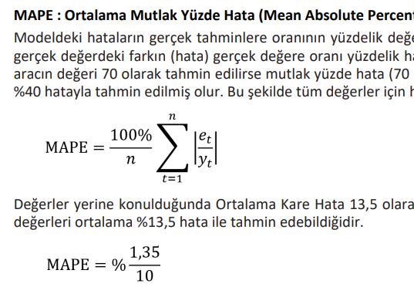
 |  |  |  | 0.95019413576

 |  |  |  |  |  |  |  | 13.6

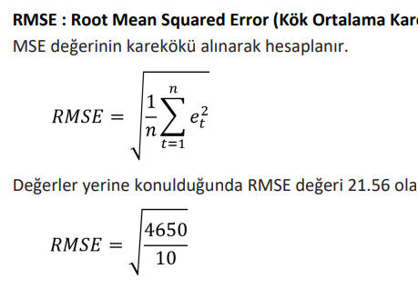

 |  | 21.563858653

